信用交易
融资融券市场交易数据统计(2023-11-21)

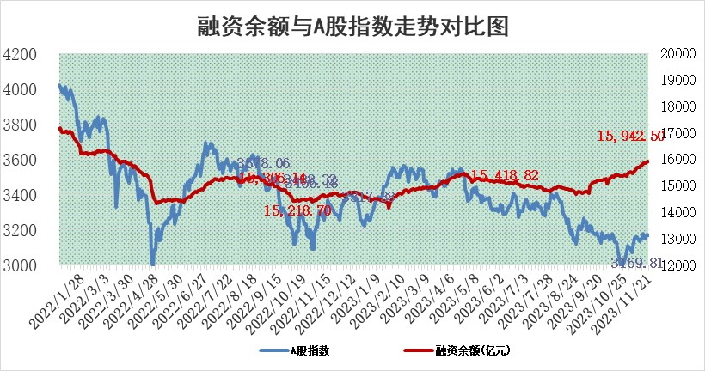
标的证券 | 融资融券余额（亿元） | 融资余额（亿元） | 融券余额（亿元） | 融资买入额（亿元） | 融资融券规模变化（亿元） | 融资余额增幅(‰) | 融券余额增幅(%)
统计数据 | 16,747.36 | 15,942.50 | 800.13 | 824.36 | 0.58 | 0.23 | -0.48

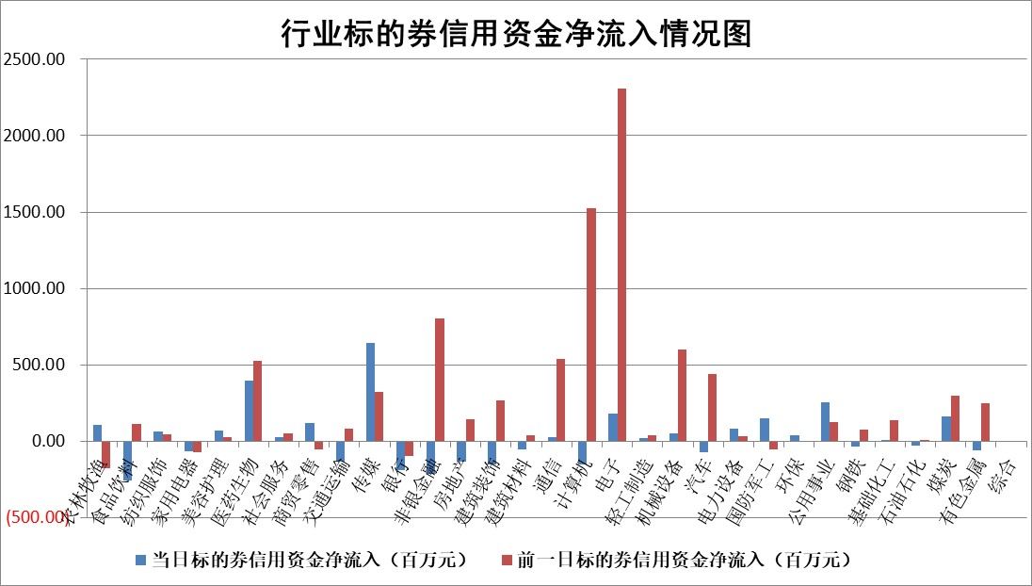

 |  |  |  |  |  |  |  | 2

标的基金代码 | 标的基金简称 | 融资余额/市值(%) | 融资余额增幅(%) | 融资买入额/成交金额(%) | （融资余额净增额-融券余额净增额）/市值(‱) | 融券余额降幅(%) | ABS[（融资余额净增额-融券余额净增额）/市值净增额-1](%)
159902 | 华夏中小板ETF | 0.00 | 0.00 | 0.00 | 0.00 | 0.00 | 100.00
159915 | 易方达创业板ETF | 3.09 | -6.16 | 35484.78 | -20.37 | -1.16 | 64.23
159919 | 嘉实沪深300ETF | 3.18 | 0.12 | 4.69 | -0.88 | -29.10 | 108.21
159920 | 华夏恒生ETF | 63.86 | -0.05 | 17.99 | -3.05 | 0.38 | 91.99
159922 | 嘉实中证500ETF | 1.03 | 8.28 | 5.22 | 7.94 | 0.04 | 121.14
159925 | 南方沪深300ETF | 0.16 | -2.32 | 1.31 | -0.39 | 0.00 | 102.31
159928 | 消费ETF | 1.04 | -1.00 | 4.76 | -1.12 | -1.61 | 100.92
159934 | 易方达黄金ETF | 249.17 | 0.09 | 25.32 | 21.95 | 0.00 | 296.12
159939 | 全指信息技术ETF | 0.76 | 3.87 | 30.20 | 2.94 | 1.27 | 102.29
159940 | 全指金融地产ETF | 0.11 | 0.63 | 0.01 | 0.07 | 0.00 | 99.80
159995 | 半导体芯片ETF | 2.72 | 1.71 | 74.87 | 4.74 | 0.82 | 105.18
159997 | 天弘中证电子ETF | 1.96 | -1.20 | 2.00 | -1.53 | 1.16 | 98.70
159998 | 天弘中证计算机主题ETF | 0.59 | 6.07 | 0.10 | -1.93 | -30.02 | 98.84
510050 | 华夏上证50ETF | 8.22 | -1.65 | 196.04 | -16.03 | -39.47 | 109.84
510180 | 华安上证180ETF | 0.53 | -0.51 | 1.42 | -0.38 | -37.54 | 101.63
510880 | 华泰柏瑞红利ETF | 0.32 | -2.30 | 2.27 | -0.86 | -3.87 | 123.18
510900 | 易方达恒生H股ETF | 79.99 | -0.31 | 8.72 | -25.12 | 0.00 | 4.05
511010 | 5年期国债ETF | 11.64 | -0.01 | 0.03 | -0.16 | 0.00 | 96.47
511380 | 可转债及可交换债券ETF | 4.42 | -9.79 | 9.38 | -47.97 | 0.00 | 140.88
512000 | 全指证券ETF | 7.58 | 0.66 | 27.20 | 5.05 | 0.32 | 1480.77
512010 | 沪深300医药卫生ETF | 5.11 | -0.82 | 109.02 | -3.87 | 1.35 | 56.55
512070 | 沪深300非银ETF | 2.18 | -2.04 | 170.07 | -4.29 | 4.63 | 125.09
512400 | 南方中证申万有色金属ETF | 2.54 | -0.69 | 0.60 | -1.68 | 0.67 | 107.63
512580 | 广发中证环保产业ETF | 1.70 | 0.59 | 0.15 | 1.04 | 0.50 | 102.08
512660 | 国泰中证军工ETF | 3.10 | 0.09 | 14.98 | 0.51 | 1.29 | 100.35
512800 | 华宝中证银行ETF | 13.84 | -2.01 | 0.89 | -29.81 | -10.86 | 191.21
512980 | 广发中证传媒ETF | 1.13 | 8.91 | 1058.19 | 9.07 | -1.13 | 93.97
515030 | 华夏中证新能源汽车ETF | 2.37 | 3.26 | 34.12 | 7.91 | 1.49 | 110.72
515050 | 华夏中证5G通信主题ETF | 1.28 | 1.10 | 10.08 | -0.07 | -34.89 | 99.94
515070 | 华夏中证人工智能ETF | 2.78 | -0.72 | 5.01 | -1.85 | 1.29 | 98.47
标的股票比较指标 |  | 融资余额/流通A股市值(%) | 融资余额增幅(%) | 融资买入额/成交金额(%) | （融资余额净增额-融券余额净增额）/流通A股市值(‱) | 融券余额降幅(%) | ABS[（融资余额净增额-融券余额净增额）/流通A股市值净增额-1](%)
前十名标的个股 |  | 阳光城 | 九丰能源 | 华能水电 | 九丰能源 | 博硕科技 | 莱茵生物
 |  | 搜于特 | 德龙激光 | 莱克电气 | 德龙激光 | 奥来德 | 侨源股份
 |  | 紫鑫药业 | 徐家汇 | 中牧股份 | 徐家汇 | 美吉姆 | 翔楼新材
 |  | 嘉凯城 | 兴瑞科技 | 南玻A | 川网传媒 | 红宝丽 | 思科瑞
 |  | 宋都股份 | 和元生物 | 松井股份 | 九联科技 | 圣元环保 | 漫步者
 |  | 美好置业 | 志特新材 | 海宁皮城 | 卓创资讯 | 鲁泰A | 南山智尚
 |  | 中天金融 | 卓创资讯 | 瑞华泰 | 一博科技 | 风神股份 | 一汽富维
 |  | 庞大集团 | 众源新材 | 包钢股份 | 致远新能 | 百川能源 | 读客文化
 |  | 泽达易盛 | 嘉益股份 | 现代投资 | 和元生物 | 顺钠股份 | 银江技术
 |  | 蓝光发展 | 八方股份 | 倍轻松 | 合肥百货 | 香农芯创 | 新特电气
后十名标的个股 |  | 步步高 | 宏川智慧 | 步步高 | 海立股份 | 粤传媒 | 维康药业
 |  | 鸿达兴业 | 宁沪高速 | 鸿达兴业 | 五洲新春 | 波导股份 | 安妮股份
 |  | 天沃科技 | 翱捷科技 | 天沃科技 | 龙溪股份 | 广电网络 | 力芯微
 |  | 金圆股份 | 海立股份 | 金圆股份 | 聚赛龙 | 福建高速 | 创识科技
 |  | 哈工智能 | 五洲新春 | 哈工智能 | 深水规院 | 睿昂基因 | 龙源电力
 |  | 正邦科技 | 富临精工 | 正邦科技 | 永贵电器 | 合肥百货 | 中青宝
 |  | 华铁股份 | 绿的谐波 | 华铁股份 | 华西股份 | 浙商证券 | 张小泉 | ;
 |  | 中国中期 | 博睿数据 | 中国中期 | 宁波方正 | 亚虹医药 | 永茂泰
 |  | 慧辰股份 | 上纬新材 | 慧辰股份 | 景兴纸业 | 京威股份 | 麦澜德
 |  | 新华联 | 读客文化 | 新华联 | 佳缘科技 | 创元科技 | 吉鑫科技
说明：1.以上普通交易数据和信用交易数据皆以交易日收盘后数据为基准；2.上述标的证券总数据只计算标的证券市场总数据，不包括从标的证券中调出去标的证券数据，所以与交易所公布的总值略有不同； 3.上述行业采用申万一级行业分类；4.以上标的基金和标的个股中比较的6个指标值中：前5个（从左至右）为正向指标，值越大排名越靠前；第6个为逆向指标，值越小，排名越靠前；5.第6个指标中ABS[]表示求绝对值，其主要用于考量信用资金相对净流入对股价相对净变化的贡献程度；6.数据来源：wind，交易所。

 | 证券代码 | 新增融资余额 | 融资买入额 | 融资买入增幅前10
远大智能 | 002689 | 28175353 | 42268582 | 199%
亚太股份 | 002284 | 21555247 | 34242865 | 82%
赛诺医疗 | 688108 | 72122899 | 101076547 | 78%
湖南发展 | 000722 | 66023557 | 137112987 | 75%
柘中股份 | 002346 | 14584119 | 36845980 | 58%
国城矿业 | 000688 | 24683149 | 48240585 | 54%
兆新股份 | 002256 | 1985058 | 4066269 | 52%
凯美特气 | 002549 | 33806472 | 61340055 | 52%
华昌达 | 300278 | 13474542 | 19303225 | 48%
新华联 | 000620 | 27311937 | 39201759 | 43%

 | 证券代码 | 新增融资余额 | 融资买入额 | 融资买入增幅前10
兔宝宝 | 002043 | 73310337 | 89923983 | 334%
捷昌驱动 | 603583 | 26026415 | 31686727 | 262%
湘财股份 | 600095 | 94196837 | 132280449 | 252%
中谷物流 | 603565 | 49103883 | 60098371 | 234%
中青宝 | 300052 | 24215352 | 31377809 | 98%
顾家家居 | 603816 | 138518545 | 188424210 | 78%
喜临门 | 603008 | 31503289 | 48351944 | 77%
财信发展 | 000838 | 10831830 | 17666790 | 74%
苏州银行 | 002966 | 10578096 | 19143736 | 72%
金诚信 | 603979 | 23858538 | 36098133 | 60%

